Sheet1
20210801_アジェンダ

 | # | 項目 |  | 担当
 | 1 | 前回、前々回の会議内容共有
 | 2 | 基本設計情報連携
 | 3 | WBS
 | 4 | レビュー
 | 5

 | ■参加者
 |  | 小瀬、山本、福西、松瀬

 | 1 | 前回、前々回の会議内容共有

 | 2 | 基本設計情報連携
 |  | +αで図面とかオーダーを確認したい。
 |  | メール、もしくは、faxで(PDF)の受注をもらう。
 |  | PDFに文字埋め込みしたい。
 |  | →別の拡張子にしてもいいから、最終的に印刷した際に入力できていればいいかも？
 |  | 1つの受注に対して1つのコード

 |  | 受注の項目とかがわからないので、フォーマットが欲しい。
 |  | →ここはオプションとするので、今すぐには設計しない。

 | 3 | WBS
 |  | 開発環境
 |  | Windowsがライセンスが必要となるため、購入する必要がある。
 |  | →利用できるのがないか探す

 |  | Gitのパスワード
 |  | pass | dummy20210801
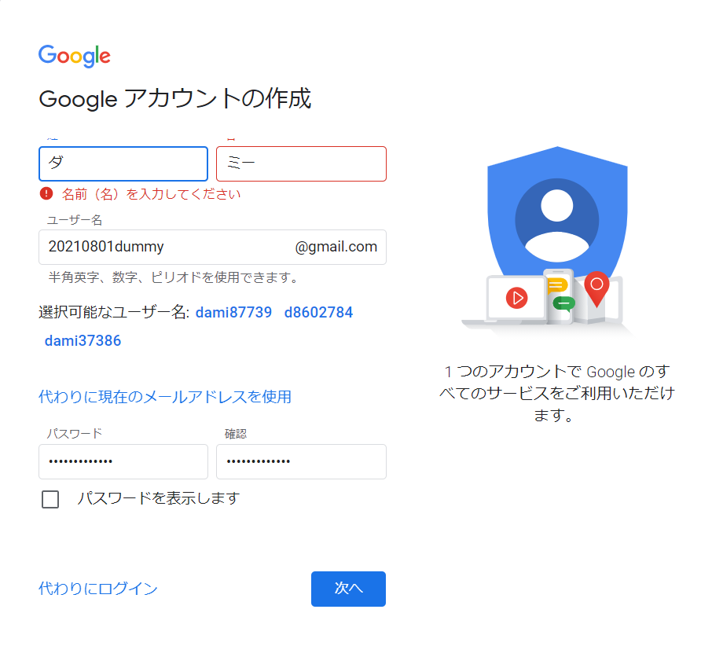

 |  | Gitアカウント情報
 |  | アカウント名 | Dummy20210801
 |  | pass | Password20210801

 |  | https://github.com/Dummy20210801/Dummy.git

